Cover
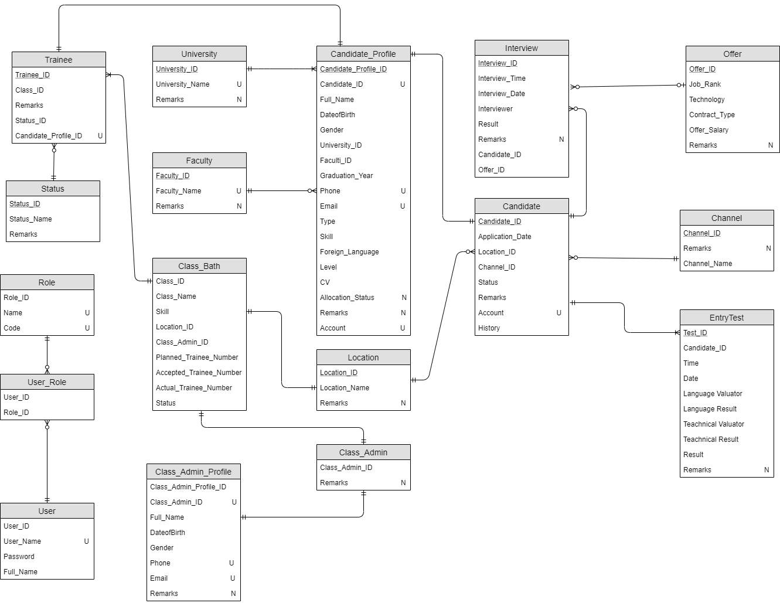
<Project Name> |  |  | Process | Thema/System Name |  |  | Created PIC | Created Date | Approved Date
 |  |  | BD | Quản lý giao dịch (TRANS11) |  |  | DieuNT1 | 1-Dec-2016

1. Overview
 | Tài liệu này mô tả tổng quan về thiết kế database cho module Quản lý giao dịch của hệ thống Mobile Banking.
 | Các yêu cầu nghiệp vụ sẽ được đáp ứng của module này bao gồm:
 | • Create a new Candidate Profile
 | • Update an existing Candidate
 | • Delete an existing Candidate
 | •View an existing Candidate
 | •Transfer Candidate

2. Table list

 | No. | TableID | Table name (Logic) |  | Table name (Physical) | Description of table
 | 1 | TBL_TRANS_001 | Channel |  | Channel | Bảng chứa thông tin về channel cuar candidate
 | 2 | TBL_TRANS_002 | Location |  | [Location] | Vị trí làm việc
 | 3 | TBL_TRANS_003 | Offer |  | Offer | Thông tin về mức offer
 | 4 | TBL_TRANS_004 | Candidate |  | Candidate | Thông tin về ứng cử viên
 | 5 | TBL_TRANS_005 | Interview |  | Interview | Thông tin về các cuộc phỏng vấn của candidate
 | 6 | TBL_TRANS_006 | EntryTest |  | EntryTest | Thông tin các bài test đầu vào
 | 7 | TBL_TRANS_007 | University |  | University | Thông tin trường đại học của candidate
 | 8 | TBL_TRANS_008 | Faculty |  | Faculty | Thông tin về khoa
 | 9 | TBL_TRANS_009 | Candidate_Profile |  | CandidateProfile | Thông tin chi tiết về candidate/Trainee
 | 10 | TBL_TRANS_010 | Trainee |  | Trainee | Thông tin về trainne
 | 11 | TBL_TRANS_011 | Status |  | Status | Thông tin về status của trainee
 | 12 | TBL_TRANS_012 | Class_Bath |  | ClassBath | Thông tin về lớp học
 | 13 | TBL_TRANS_013 | Class_Admin |  | ClassAdmin | Thông tin về class Admin
 | 14 | TBL_TRANS_014 | Class_Admin_Profile |  | ClassAdminProfile | Thông tin chi tiết về class Admin
 | 15 | TBL_TRANS_015 | Role |  | Role | Quyền truy cập
 | 16 | TBL_TRANS_016 | User |  | User | Thông tin tài khoản
 | 17 | TBL_TRANS_017 | Use_Role |  | Use_Role | Thông tin user- role
 | 18

3. Database Diagram

